상품제안서
스피디 고속 PD20W 일체형 미니 보조배터리 5000mAh (C타입) | 상품코드: S29010

 |  |  |  |  |  |  | 02-713-8555 | www.synergygift.co.kr
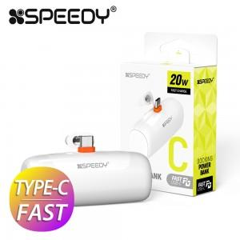

【상세/제작정보】

【인쇄/포장옵션】 | 레이저 / 포장지포장

【공급단가】 | 수량 | 30~ | 100~ | 300~ | 1,000~ | 3,000~
*VAT별도 | 단가 | 7,620원 | 7,380원 | 7,020원 | 6,840원 | 6,720원

【상품 URL】 | https://www.synergygift.co.kr:443/src/goods_detail.php?gdno=29010

